Descriptors count
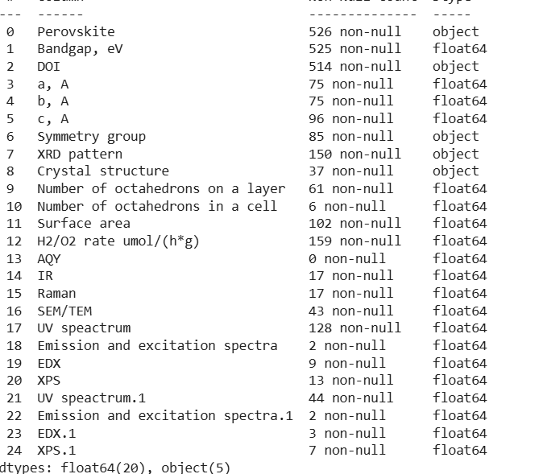
Удельная площадь поверхности | 102
Параметры элементарной ячейки | 96
Пространственная группа симметрии | 85
Скорость выделения водорода | 79
UV-vis спектры | 44
SEM/TEM фотографии (размер частиц) | 43
Кристаллическая структура | 37
ИК спектр | 17
Спектр комбинационного рассеяния | 17
XPS спектры | 13

Symmetry groups
Fm3m | 1 | C |  | cubic | 1
A21am | 13 | O |  | orthorhombic | 24
Cmcm | 1 | O |  | tetragonal | 60
Imma | 2 | O
Распределение данных по сингониям
Immm | 1 | O
P212121 | 5 | O
Pbnm | 1 | O
Pmaa | 1 | O | 24
I4/mmm | 25 | T
Ia1/acd | 2 | T
P4/mbm | 1 | T
P4/mmm | 28 | T
P4212 | 1 | T
P42212 | 1 | T
P42412 | 2 | T | 60

 | 85

Dopants
Кол-во образцов
Допант | Кол-во образцов
CdS | 2 | 194 MP_ID (52 нет в COD)
ZnS | 2 | 148 COD_ID (6 нет в MP)
Co | 1
CuO | 2
In | 5 | Materials Project | 194
N | 17 | Crystallography Open Database | 148
Pt | 21
Rh | 2
С допантом | 52
Без допанта | 473

Materials Project ID | 194
Без ID | 331

Indexation
lambda, m | 1.5406E-10

h | k | l | n | 2*theta, deg | sin(theta) | d, m | d, A
1 | 0 | 0 | 1 | 7.902 | 0.068903320257 | 1.1179432241E-09 | 11.179432241
1 | 0 | 0 | 2 | 27.532 | 0.23795713293 | 6.4742753496E-10 | 6.4742753496

1 | 0 | 0 | 1 | 5.882 | 0.051307595647 | 1.5013371613E-09 | 15.013371613
1 | 0 | 0 | 1 | 5.923 | 0.051664913603 | 1.4909538143E-09 | 14.909538143
1 | 0 | 0 | 1 | 6.056 | 0.052823972429 | 1.4582394405E-09 | 14.582394405
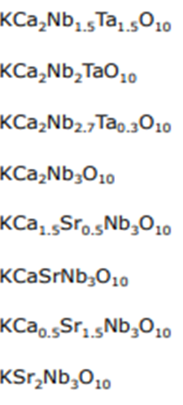
1 | 0 | 0 | 1 | 5.889 | 0.051368601618 | 1.4995541551E-09 | 14.995541551
1 | 0 | 0 | 1 | 5.655 | 0.049329156682 | 1.5615511227E-09 | 15.615511227
1 | 0 | 0 | 1 | 5.521 | 0.048161176242 | 1.5994210692E-09 | 15.994210692
1 | 0 | 0 | 1 | 5.421 | 0.047289506048 | 1.6289026137E-09 | 16.289026137
1 | 0 | 0 | 1 | 5.044 | 0.044002991119 | 1.750562815E-09 | 17.50562815

